Лист1
Название | Адрес | Что принимается | Цена | Фото | Ссылка на сайт или соц сети | Номер телефона | Почта
РОСТОВ RECYCLE | г.Ростов-на-Дону, Каширская 8/6 | Бумага Стекло Пластик Металлл Одежда Тетра-Пак Пластиковые крышки Другое | 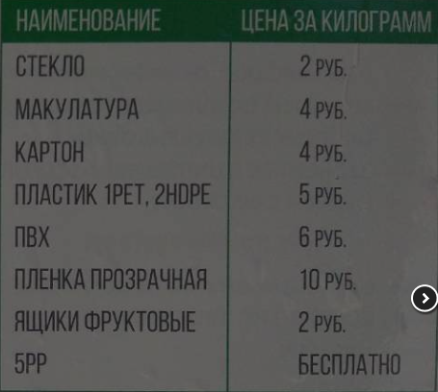 | 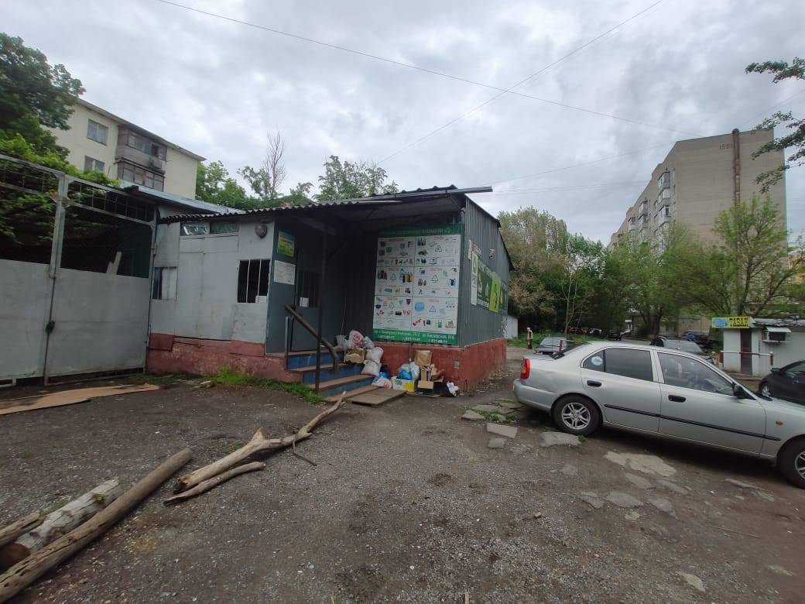 | https://recyclemag.ru | +7 999 696-89-50 | recycle.company@yandex.ru
КОМИССИОННЫЙ МАГАЗИН | 1) пр. Коммунистический, 29/2 2) ул. Тургеневская, 46 | одежда, которую они принимают, должна соответствовать определенным требованиям: 1. Одежда должна быть по сезону. То есть зимой комиссионные магазины принимают зимние вещи. 2. Каждая вещь принимается только в хорошем состоянии: без дырок, недостающих пуговиц, чистая. 3. Одежда должна быть модной. Желательно, чтобы ей было не больше двух лет. | 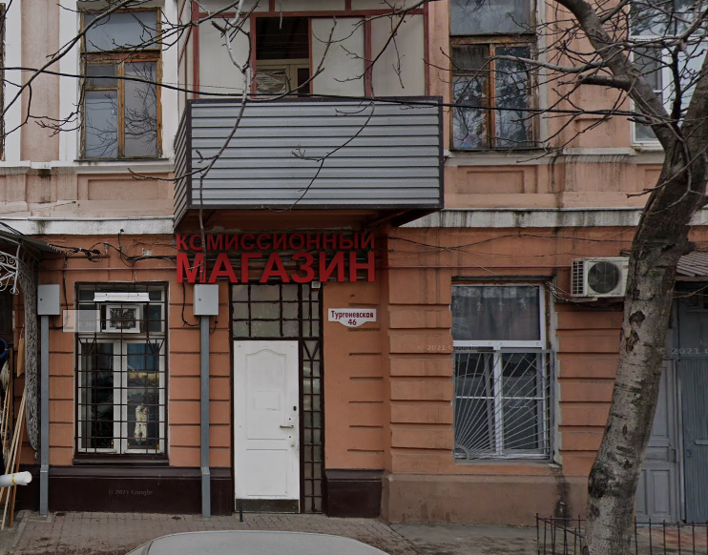 | 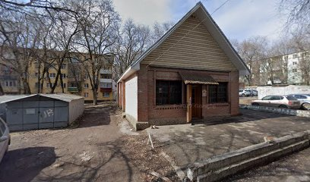 |  | 1) 271-85-17 2) 269-76-20
НЕГОСУДАРСТВЕННЫЙ БЛАГОТВОРИТЕЛЬНЫЙ ДЕТСКИЙ ФОНД | Газетный пер., 70 | Если Ваши дети выросли из своих вещей, то мы с благодарностью их примем в благотворительный магазин для малообеспеченных семей города и области. Принести детские вещи, обувь, игрушки и книжки Вы сможете ежедневно с 10 до 17 часов в наш фонд. |  | 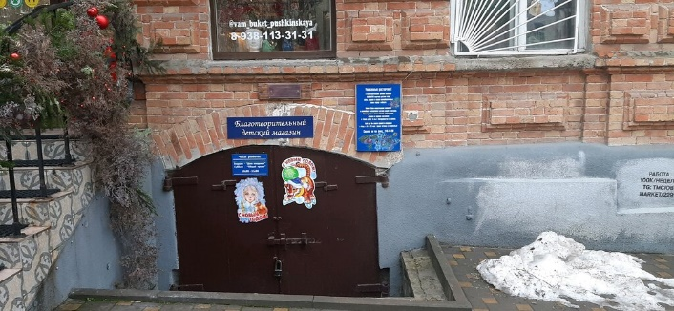 | https://fond-elizaveti.ru | 88632404338
ЧЕРДАК | г.Ростов-на-Дону, Московская, 63 | Одежда Бытовая техника Другое |  |  | http://vk.com/cherdak_rnd1 | +7 928 622-60-32
ПУНКТ ПРИЕМА МЕТАЛЛОЛОМА ЮГ-МЕТ | г.Ростов-на-Дону, ул. Всесоюзная 71 г.Ростов-на-Дону, ул. 2-ая Краснодарская 123 г.Ростов-на-Дону, ул. Иловайская 31 г.Ростов-на-Дону, ул. Орская 9 г.Ростов-на-Дону, ул. Атарбекова 74А | Металл Батарейки Бытовая техника Другое |  |  | http://rostov-on-don.ugmet.ru | +79289059458 | ugmet@ugmet.ru
ООО, "ЛОМ 161" | ул. Погодина, 20В ул. Волкова, 15 пр. Королева, 7к3 | Металл Бытовая техника |  | 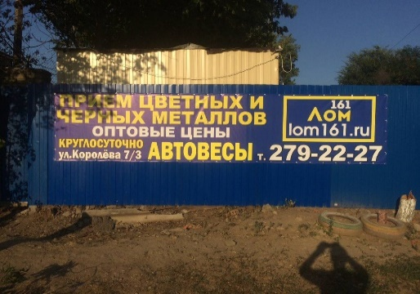 |  | 8-928-227-77-70 | lom161.ru@yandex.ru
ООО НПП "ЭКОБАЛАНС" | ул. Извилистая, 10Б ул. Тружеников, 12 ул. 339 Стрелковой Дивизии, 3 ул. Малиновского, 68к1 ул. Ерёменко, 50/2 Пушкинская ул., 49 Газетный пер., 59 ул. Ленина, 89к5 ул. Нариманова, 72к1 пр. Космонавтов, 17 | Опасные отходы Батарейки Лампочки |  | 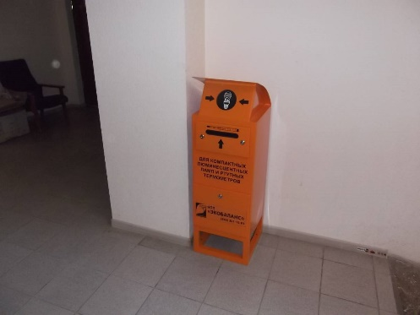 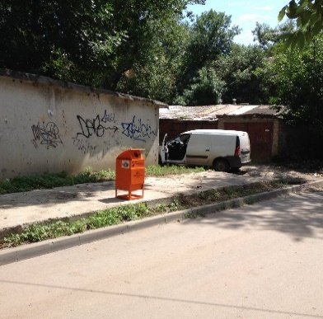 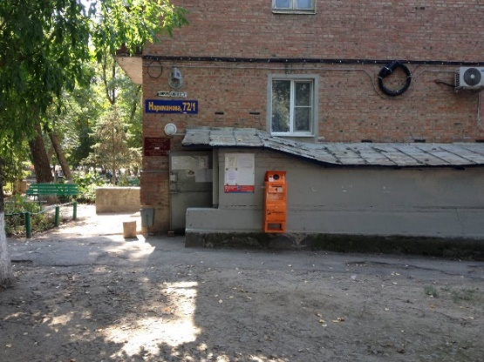 | https://www.ecobalance-don.ru | +7 863 310 00 08 | 2011501@mail.ru
ПУНКТ ПРИЕМА МЕТАЛЛОВ,ПЛАСТИКА, СТЕКЛА, КАРТОНА И АЛЮМИНИЕВЫХ БАНОК | Автомобильный пер., 22 а бокс | Бумага Стекло Пластик Металлл
ПРИЕМ МАКУЛАТУРЫ И СТЕКЛОТАРЫ | ул.НемировичаДанченко 78 | Стекло Бумага
МАКУЛАТУРА ПЛЮС | 1-й Машиностроительный пер., 3 / 89198968616 | Пластик Бумага |  |  |  | +7 919 896-86-16
ПУНКТ ПРИЕМА СТЕКЛА И МЕТАЛЛА | 3-я баррикадная 2а | Стекло Металл
ПУНКТ ПРИЕМА СТЕКЛОТАРЫ | г.Ростов-на-Дону, ул. Нариманова,51 | Стекло | 2руб/кг |  |  | +7 928 161-63-63
ГКС-ЮГ | ул. Скачкова, 52 ул. Таганрогская, 145к3 ул. Ленина, 54 Инициативная ул., 2(25, 47, 61) пр. 40-летия Победы, 63к14 просп. 40-Летия Победы, 73к14 просп. 40-Летия Победы, 89 ул. Краеведческая, 15 просп. 40-Летия Победы, 318 ул. Курчатова, 2а ул. Казахская, 89Б ул. Волкова, 7к2 пр. Космонавтов, 18 пр. Королева, 25 ул. Думенко, 3/1 ул. Миронова, 12к8 ул. Туполева, 18 ул. Капустина, 8 ул. Лелюшенко, 1А | Пластик | 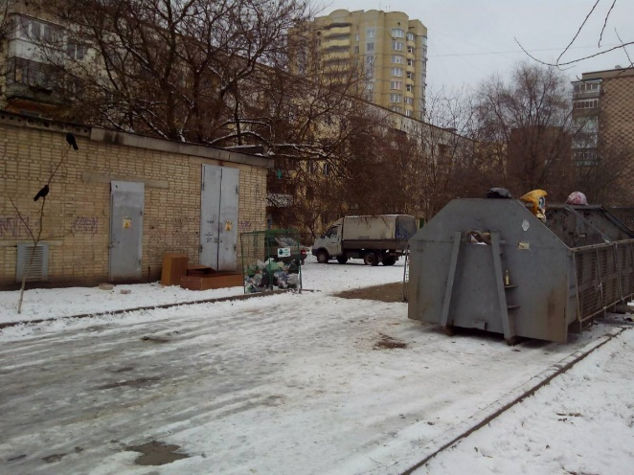 | 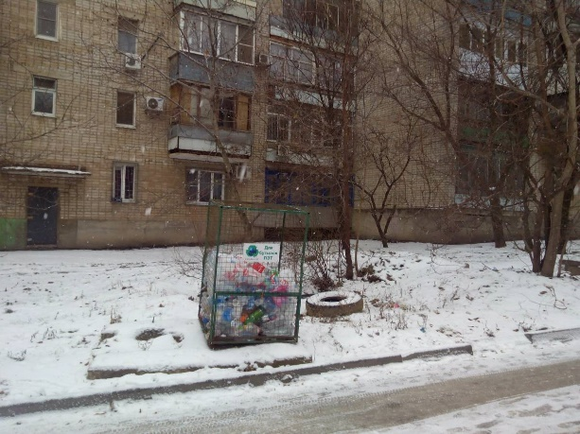 |  | +7 929 821-89-78 +7 863 252-00-07 | gks-ug@mail.ru
МИРВТОРСЫРЬЯ | ул.Комбайностроителей 2 | картон, гофрокартон, газеты, журналы, архивы, документы, полиэтилен, мешки биг-беги, пластиковые ящики |  |  |  | 8 (918)5519590
ООО "МИР" | г. Ростов-на-Дону, пер. Днепропетровская, 50е ул. | Бумага Пластик |  |  | http://ooomir.org | +7 863 333-20-65 | info@ooomir.org
СЕМЕЙНЫЙ КЛУБ "СКВОРЕЧНИК" (контейнер для сбора макулатуры рядом) | г.Ростов-на-Дону, ул. Закруткина, 70/2 | Бумага
ПУНКТ ПРИЕМА ОТХОДОВ( ГАРАЖИ) | Шеболдаева 2 | Бумага Стекло Металл

